CROQUIS
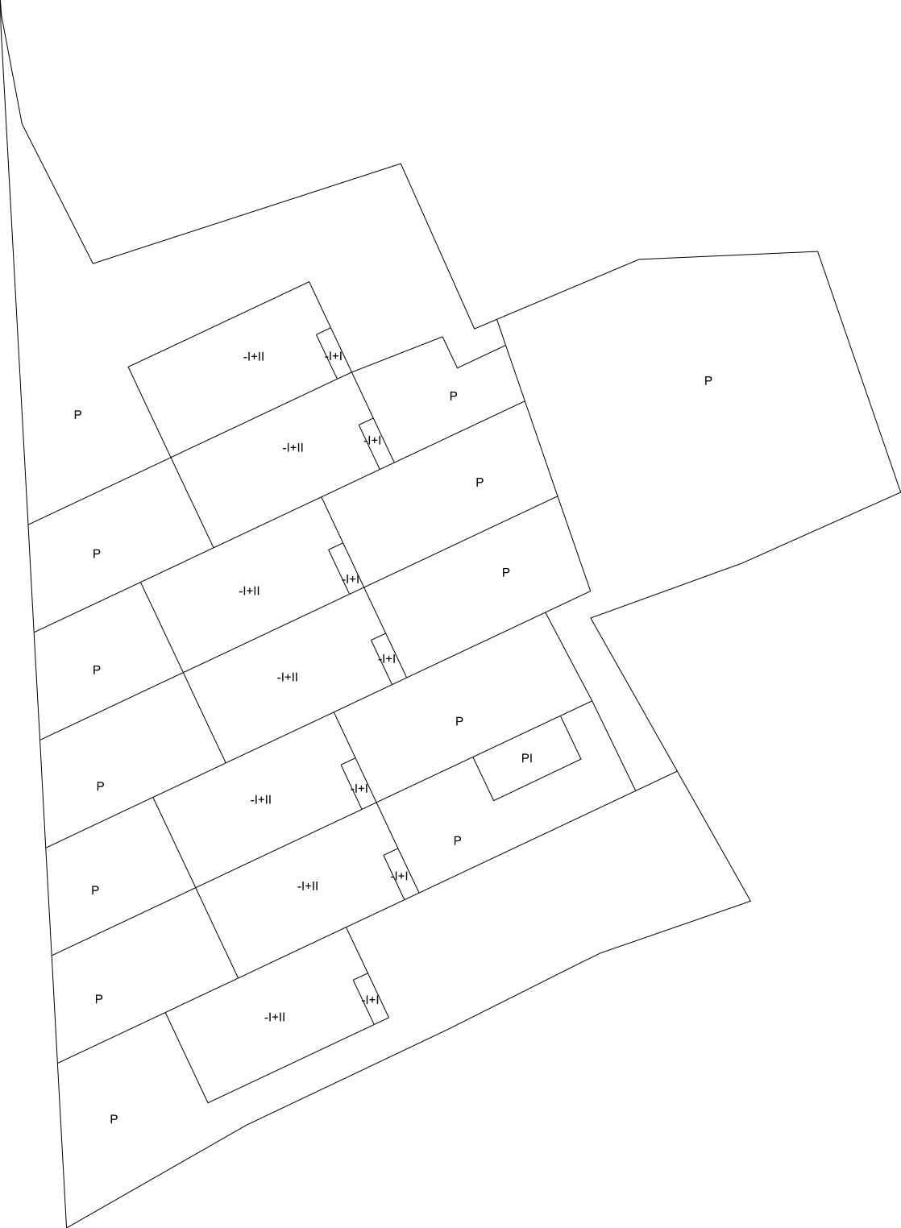
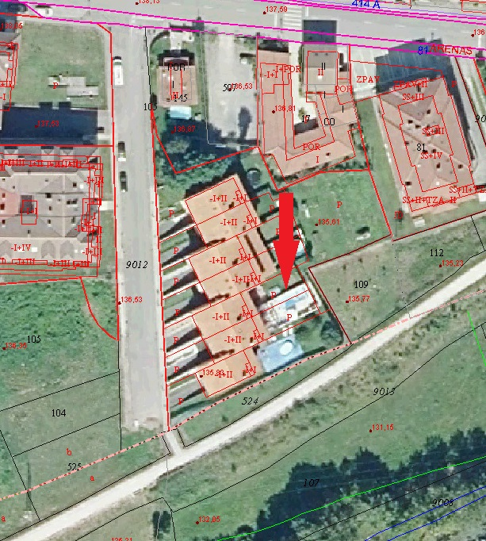
 | MINISTERIO DE HACIENDA Y FUNCIÓN PÚBLICA |  | SECRETARÍA DE ESTADO DE HACIENDA DIRECCIÓN GENERAL DEL CATASTRO

FICHA RESUMEN
GERENCIA-MUNICIPIO: 33008 CABRALES |  | Nº EXPEDIENTE: 217490.33/24

REFERENCIA CATASTRAL: 001410500UN59E |  | DIRECCIÓN: LG ARENAS,LAS
CROQUIS - FOTOGRAFÍA

